微生信示例063

class | value | 微生信，您身边的数据分析，可视化专家
Ppt2 | 10 | https://www.bioinformatics.com.cn/plot_basic_treemap_063
Map3k7 | 9
Ccnyl1 | 8 | 输出示例图
Rnf13 | 7
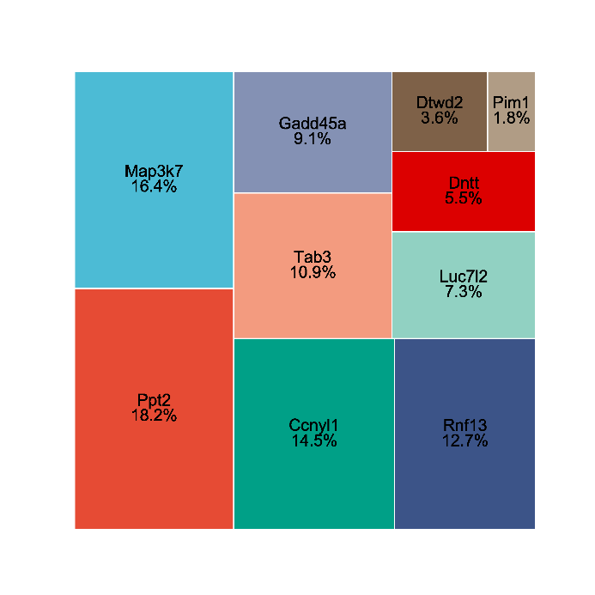
Tab3 | 6
Gadd45a | 5
Luc7l2 | 4
Dntt | 3
Dtwd2 | 2
Pim1 | 1

 |  | B站：treemap（树图）在线绘制视频教程

 |  | 注意：

 |  | 使用问题，或数据分析合作意向
 |  | 请微信扫码联系我们

